Sheet1
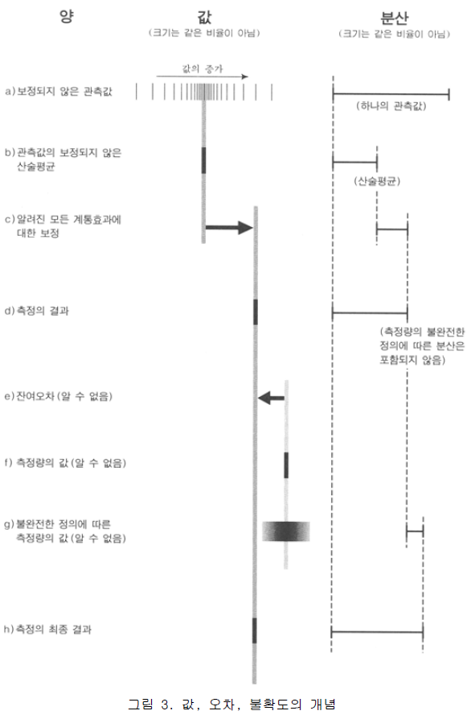
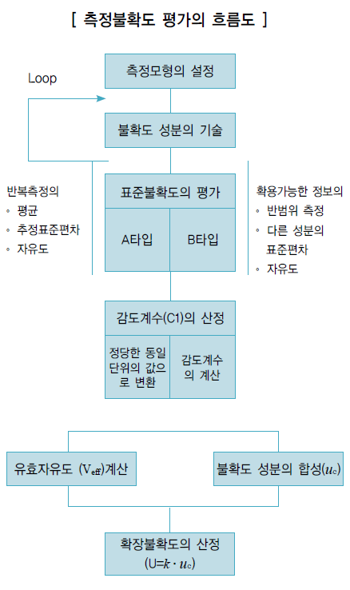
FTS Test Report

 |  |  |  |  |  |  |  |  | Date
 |  |  |  |  |  |  |  |  | 2016/12/26-16:39:37
Product Type |  |  | Device No. |  |  | Department |  |  | Operator
GEN4 |  |  | Noname |  |  | Development |  |  | TBD
Site |  |  | Testcode |  |  | Firmware Rev. |  |  | Document Number
IMT 2F Lab |  |  | TBD |  |  | TBD |  |  | TBD

Slope L | Slope R |  |  |  | FTS Result |  |  |  |  | ScaleA | ScaleB
#VALUE! | #VALUE! |  |  |  | #VALUE! |  |  |  |  | #VALUE! | #VALUE!

Calibration Load Test
Load(lb) | Load/2 | LWA-1 | LWA-2 | LWA-3 | RWA-4 | RWA-5 | RWA-6 | LW-SUM | RW-SUM | ERROR L | ERROR R | ErrorMax | ErrorMin
Offset | - | none | none | none | none | none | none | - | - | - | -
none | #VALUE! | none | none | none | none | none | none | 0 | 0 | #VALUE! | #VALUE! | 3.5 | -3.5
none | #VALUE! | none | none | none | none | none | none | 0 | 0 | #VALUE! | #VALUE! | 3.5 | -3.5
none | #VALUE! | none | none | none | none | none | none | 0 | 0 | #VALUE! | #VALUE! | 3.5 | -3.5
none | #VALUE! | none | none | none | none | none | none | 0 | 0 | #VALUE! | #VALUE! | 3.5 | -3.5
none | #VALUE! | none | none | none | none | none | none | 0 | 0 | #VALUE! | #VALUE! | 3.5 | -3.5
none | #VALUE! | none | none | none | none | none | none | 0 | 0 | #VALUE! | #VALUE! | 3.5 | -3.5

Load Accuracy Test
Load(lb) | Load/2 | LWA-1 | LWA-2 | LWA-3 | RWA-4 | RWA-5 | RWA-6 | LW-SUM | RW-SUM | ERROR L | ERROR R | ErrorMax | ErrorMin
Offset | - | none | none | none | none | none | none | - | - | - | -
none | #VALUE! | none | none | none | none | none | none | 0 | 0 | #VALUE! | #VALUE! | 3.5 | -3.5
none | #VALUE! | none | none | none | none | none | none | 0 | 0 | #VALUE! | #VALUE! | 3.5 | -3.5
none | #VALUE! | none | none | none | none | none | none | 0 | 0 | #VALUE! | #VALUE! | 3.5 | -3.5
none | #VALUE! | none | none | none | none | none | none | 0 | 0 | #VALUE! | #VALUE! | 3.5 | -3.5

Graph
Calibration Load Test
Per Condyle Response (left) and Error Detected (right) for each Load Point

Load Accuracy Test
Load Accuracy Test Per Condyle Response (left) and Error Detected (right) for each Load Point

Result analysis
Average(all error) |  | SD (ALL) |  | k factor |  | 95/90+ |  | 95/90-
#VALUE! |  | #VALUE! |  | 2.15 |  | #VALUE! |  | #VALUE!

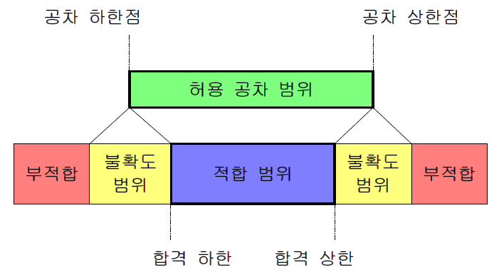
Result analysis 추가설명 : 측정 불확도
 |  |  |  |  |  |  |  | [평가절차의 개요]
 |  |  |  |  |  |  |  | 불확도 평가절차는 우선 측정모형을 설정하고 불확도 구성요소를 A타입 또는 B타
 |  |  |  |  |  |  |  | 입으로 구분하여 기술한 후 해당평가방법으로 표준불확도(standard uncertainty)를 구
 |  |  |  |  |  |  |  | 분한다. 이들 불확도 성분들을 합성하여 합성표준불확도(combined standard
 |  |  |  |  |  |  |  | uncertainty)를 산출하고 사용목적 및 신뢰수준에 따라 합성표준불확도에 보정계수
 |  |  |  |  |  |  |  | (coverage factor) k를 곱하여 확장불확도(expanded uncertainty)를 구한다.

 |  |  |  |  |  |  |  | [확장불확도 및 최종 불확도 표시방법]
 |  |  |  |  |  |  |  | 확장불확도 U는 합성표준불확도 U c
 |  |  |  |  |  |  |  | 에 신뢰수준과 자유도에 따라 결정되는 보상
 |  |  |  |  |  |  |  | 계수(coverage factor) k를 곱하여 구해진다.
 |  |  |  |  |  |  |  | U = k U c
 |  |  |  |  |  |  |  | 측정의 최종결과는 Y = y±u로 표시되며 이때에 반드시 보상계수에 대한 정보를
 |  |  |  |  |  |  |  | 함께 제공한다.
 |  |  |  |  |  |  |  | 보상계수 k 는 신뢰수준과 유효자유도(effective degree of freedom)의 결정에 따
 |  |  |  |  |  |  |  | 라 t -분포에 의해 주어지는 상수이다.
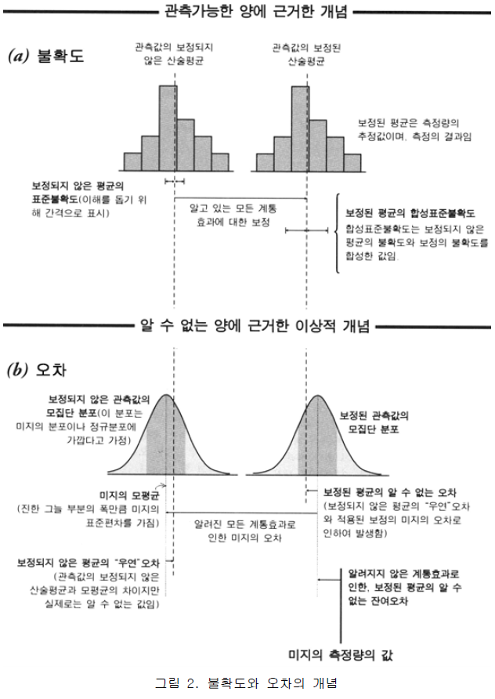
 |  |  |  |  |  |  |  | 측정의 최종결과를 표시할 때 보상계수에 대한 정보는 가능한 한 사용된 보상계수
 |  |  |  |  |  |  |  | 를 직접 나타내어 표시하며 신뢰수준으로 표시할 때는 결정된 유효자유도를 함께 기
 |  |  |  |  |  |  |  | 술한다.

